Entry
 |  |  |  |  |  |  |  |  |  |  |  |  |  |  |  |  |  |  |  |  |  |  |  |  |  |  |  |  |  |  |  |  |  |  |  |  |  |  |  |  |  |  |  |  |  |  |  |  |  |  |  |  |  |  |  |  |  |  |  |  |  |  |  |  |  |  |  |  |  |  |  |  |  |  |  |  |  |  |  |  |  |  |  |  |  |  |  |  |  |  |  |  |  | EN3713PAのコンパイルSW確認
HEWプロジェクト | マクロ定義 | 担当 | P32S_EUR |  | P32S-PRC |  |  | P02F THI |  |  | H60A-BRA→THI |  | H60A-THI |  |  | P42M-NAM |  | L02D-MEX→THI |  | XC2B_NML_STD→CUS/HWS |  |  | J32U_JPN |  |  | L42P_PRC | L42P_NAM | P60A_THI | P60A_THI | P60A_THI | H61L_NAM |  | L21B-MEX | P13A | B13B-JPN | J42H-JPN | H61P-NAM | P32R_PRC | P32R_EUR | P60A_THI | P60A_THI | P13A-EUR |  | P02F MEX | X81C_JPN |  |  |  |  |  |  | XC2A_JPN |  |  | XC2B_JPN |  |  |  | XC2A_JPN | XC2B_JPN |  | L42P_PRC | P02F_TWN | B12P_EUR | B02E_EUR | B12P_JPN | B12P_NAM | B12P_KOR | P32S_NAM | L42N_NAM | H60A_EUR | X81C_JPN | P60A_THI | H60A_PRC | J02C_JPN | P32S_EUR | J32U_HKG | P42K_NAM | U60_EUR | U60_EUR | P32R_NAM | P32S_EUR | XC2C_JPN | P42M_NAM | P32R_THI | X53D_NAM | J32U_JPN | J32Q_JPN | J02C_JPN | L42N_PRC | J02C_JPN | 設定条件 | 備考
 |  |  | EN3393PA | EN3435PA | EN3308PA | EN3387PA | EN4216PA | EN3401PA | EN3434PA | EN3455PA | EN3365PA | EN4208PA | EN4221PA | EN4220PA | EN4219PA | EN3307PA | EN4215PA | EN3417PA | EN3436PA | EN3430PA | EN3432PA | EN3433PA | EN3322PA | EN3398PA | EN4200PA | EN3425PA | EN3409PA | EN4211PA | EN4217PA | EN4218PA | EN3373PA | EN4202PA | EN3411PA | EN3422PA | EN3437PA | EN3440PA | EN3438PA | EN3340PA | EN4222PA | EN3441PA | EN3442PA | EN3443PA | EN3444PA | EN3445PA | EN3334PA | EN3446PA | EN3447PA | EN3448PA | EN3449PA | EN3450PA | EN3451PA | EN3458PA | EN3459PA | EN3460PA | EN3461PA | EN3462PA | EN3463PA | EN3464PA | EN3413PB | EN3430PB | EN3432PB | EN3425PB | EN3408PB | EN3426PA | EN3427PA | EN3452PA | EN3418PB | EN3423PA | EN4213PA | EN3379PA | EN3324PA | EN3334PA | EN3341PA | EN3391PA | EN3338PA | EN3354PA | EN3356PA | EN3312PA | EN3357PA | EN3396PA | EN3337PA | EN3345PA | EN3456PA | EN3307PA | EN4207PA | EN4035PB | EN3466PA | EN3302PA | EN3319PA | EN3326PA | EN3303PA
ALL | CPU_SH7766=1 |  | ○ | ○ | ○ | ← | ← | ○ | ← | ← | ○ | ○ | ○ | ○ | ○ | ○ | ○ | ○ | ○ | ○ | ○ | ○ | ○ | ○ | ○ | ○ | ○ | ○ | ○ | ○ | ○ | ○ | ○ | ○ | ○ | ○ | ○ | ○ | ○ | ○ | ← | ○ | ← | ○ | ○ | ○ | ← | ← | ← | ← | ← | ○ | ○ | ○ | ○ | ○ | ○ | ○ | ○ | ○ | ○ | ○ | ○ | ○ | ○ | ○ | ○ | ○ | ○ | ○ | ○ | ○ | ○ | ○ | ○ | ○ | ○ | ○ | ○ | ○ | ○ | ○ | ○ | ○ | ○ | ○ | ○ | ○ | ○ | ○ | ○ | -
 | MULTI_TASK=1 |  | ○ | ○ | ○ | ← | ← | ○ | ← | ← | ○ | ○ | ○ | ○ | ○ | ○ | ○ | ○ | ○ | ○ | ○ | ○ | ○ | ○ | ○ | ○ | ○ | ○ | ○ | ○ | ○ | ○ | ○ | ○ | ○ | ○ | ○ | ○ | ○ | ○ | ← | ○ | ← | ○ | ○ | ○ | ← | ← | ← | ← | ← | ○ | ○ | ○ | ○ | ○ | ○ | ○ | ○ | ○ | ○ | ○ | ○ | ○ | ○ | ○ | ○ | ○ | ○ | ○ | ○ | ○ | ○ | ○ | ○ | ○ | ○ | ○ | ○ | ○ | ○ | ○ | ○ | ○ | ○ | ○ | ○ | ○ | ○ | ○ | ○ | -
 | VVIN_VIN_USE |  | ○ | ○ | ○ | ← | ← | ○ | ← | ← | ○ | ○ | ○ | ○ | ○ | ○ | ○ | ○ | ○ | ○ | ○ | ○ | ○ | ○ | ○ | ○ | ○ | ○ | ○ | ○ | ○ | ○ | ○ | ○ | ○ | ○ | ○ | ○ | ○ | ○ | ← | ○ | ← | ○ | ○ | ○ | ← | ← | ← | ← | ← | ○ | ○ | ○ | ○ | ○ | ○ | ○ | ○ | ○ | ○ | ○ | ○ | ○ | ○ | ○ | ○ | ○ | ○ | ○ | ○ | ○ | ○ | ○ | ○ | ○ | ○ | ○ | ○ | ○ | ○ | ○ | ○ | ○ | ○ | ○ | ○ | ○ | ○ | ○ | ○ | -
 | NTSC_DU=1 |  | ○ | ○ | ○ | ← | ← | ○ | ← | ← | ○ | ○ | ○ | ○ | ○ | ○ | ○ | ○ | ○ | ○ | ○ | ○ | ○ | ○ | ○ | ○ | ○ | ○ | ○ | ○ | ○ | ○ | ○ | ○ | ○ | ○ | ○ | ○ | ○ | ○ | ← | ○ | ← | ○ | ○ | ○ | ← | ← | ← | ← | ← | ○ | ○ | ○ | ○ | ○ | ○ | ○ | ○ | ○ | ○ | ○ | ○ | ○ | ○ | ○ | ○ | ○ | ○ | ○ | ○ | ○ | ○ | ○ | ○ | ○ | ○ | ○ | ○ | ○ | ○ | ○ | ○ | ○ | ○ | ○ | ○ | ○ | ○ | ○ | ○ | -
 | ONLY_LANE=1 |  | ○ | ○ | ○ | ← | ← | ○ | ← | ← | ○ | ○ | ○ | ○ | ○ | ○ | ○ | ○ | ○ | ○ | ○ | ○ | ○ | ○ | ○ | ○ | ○ | ○ | ○ | ○ | ○ | ○ | ○ | ○ | ○ | ○ | ○ | ○ | ○ | ○ | ← | ○ | ← | ○ | ○ | ○ | ← | ← | ← | ← | ← | ○ | ○ | ○ | ○ | ○ | ○ | ○ | ○ | ○ | ○ | ○ | ○ | ○ | ○ | ○ | ○ | ○ | ○ | ○ | ○ | ○ | ○ | ○ | ○ | ○ | ○ | ○ | ○ | ○ | ○ | ○ | ○ | ○ | ○ | ○ | ○ | ○ | ○ | ○ | ○ | -
 | CANGEN5TH |  | ○ | ○ | ○ | ← | ← | ○ | ← | ← | - | - |  |  |  |  |  | ○ | ○ | ○ | ○ | ○ | ○ | ○ | ○ | ○ | ○ |  |  |  |  |  | ○ | ○ | ○ | - | - | ○ | ○ |  | ← | ○ | ← | ○ | - | - | ← | ← | ← | ← | ← | ○ | ○ | ○ | ○ | ○ | ○ | ○ | ○ | ○ | ○ | ○ | ○ | - | ○ | - | - | - | ○ | - | - | - | - | - | - | ○ | ○ | - | - | - | ○ | ○ | ○ | - | ○ | - | ○ | - | - | - | - | CAN5・6世代
これから 全部車種にあるべきです。
理由：ベースが古いバージョンであれば、新コンフィグレーション作成までにいろいろ機能が追加されましたが、部分関連の機能がずべて新機種が有効可能性が高いので、新しいコンフィグレーション作成するとき、確認してください。
 | ENABLE_CALIBHEIGHT |  | ○ | ○ | ○ | ← | ← | - | - | - | - | - | - | - | - | - | - | - | - | - | - | - | ○ | ○ | ○ | ○ | ○ | - | - | - | - | - | - | ○ | - | ○ | - | ○ | ○ | - | ← | ○ | ← | - | - | - | ← | ← | ← | ← | ← | - | - | - | - | - | - | - | - | - | - | ○ | - | - | - | - | - | - | ○ | - | - | - | - | - | - | ○ | ○ | - | - | - | - | - | - | - | ○ | ○ | ○ | - | - | - | - | キャリブ高さ対応あり | EntryIPA/EntryAVMの機種のみ 下記により判断 EntryIPA：あり EntryAVM：両方存在の車種があり。 EntryAVMだけの車種一部あり。諸元情報(BasicInfo)により
 | ENABLE_2B1 |  | ○ | ○ | - | - | ○ | ○ | ← | ← | ○ | ○ | ○ | ○ | ○ | - | ○ | ○ | ○ | ○ | ○ | ○ | ○ | ○ | ○ | ○ | ○ | ○ | ○ | ○ | ○ | ○ | ○ | ○ | ○ | ○ | ○ | ○ | ○ | 〇 | ← | ○ | ← | ○ | ○ | ○ | ← | ← | ← | ← | ← | ○ | ○ | ○ | ○ | ○ | ○ | ○ | ○ | ○ | ○ | ○ | ○ | ○ | ○ | ○ | ○ | ○ | ○ | ○ | ○ | ○ | ○ | ○ | ○ | ○ | ○ | ○ | ○ | ○ | ○ | - | ○ | - | ○ | - | ○ | - | - | - | - | - | これから 全部車種にあるべきです。 理由：ベースが古いバージョンであれば、新コンフィグレーション作成までにいろいろ機能が追加されましたが、部分関連の機能がずべて新機種が有効可能性が高いので、新しいコンフィグレーション作成するとき、確認してください。
 | CALIB_PARAM_P32S_EUR_UK |  | ○ | ○ | - | - | - | - | - | - | - | - | - | - | - | - | - | - | - | - | - | - | - | - | - | - | - | - | - | - | - | - | - | ○ | - | - | - | - | - | - | ← | ○ | ← | - | - | - | ← | ← | ← | ← | ← | - | - | - | - | - | - | - | - | - | - | - | - | - | - | - | - | - | - | - | - | - | - | - | - | ○ | - | - | - | - | - | - | - | - | - | - | - | - | - | - | - | EUR(UK)工場で生産されると有り
 | B02E_NEUTRAL_CONTACT |  | ○ | ○ | - | - | - | - | - | - | - | - | - | - | - | - | - | - | - | - | - | - | - | - | - | - | - | - | - | - | - | - | ○ | ○ | - | - | - | ○ | ○ | - | ← | ○ | ← | - | - | - | ← | ← | ← | ← | ← | - | - | - | - | - | - | - | - | - | - | - | - | - | ○ | - | - | - | - | - | - | - | - | - | - | ○ | - | - | - | - | - | ○ | - | - | ○ | - | - | - | - | - | - | Nレンジ判定の有りの場合
 | METER_DOPNAVI_DISPLAY |  | - |  | - | - | - | - | - | - | - | - | - | - | - | - | - | - | - | - | - | - | ○ | ○ | ○ | - | - | - | - | - | - | - | - | - | - | - | ‐ | - | - | - | ← | - | ← | - | - | - | ← | ← | ← | ← | ← | - | - | - | - | - | - | - | - | - | - | - | - | - | - | - | - | - | - | - | - | - | - | - | - | - | - | - | - | - | - | - | - | - | - | - | ○ | - | - | - | -
 | BR24T64 |  | - | ○ | - | - | - | ○ | ← | ← | - | - | - | - | - | - | - | ○ | ○ | ○ | ○ | ○ | - | - | - | ○ | ○ | - | - | - | - | - | ○ | ○ | ○ | ○ | ○ | - | - | 〇 | ← | ○ | ← | ○ | ○ | ○ | ← | ← | ← | ← | ← | ○ | ○ | ○ | ○ | ○ | ○ | ○ | ○ | ○ | ○ | ○ | ○ | ○ | ○ | ○ | ○ | ○ | - | - | - | - | - | - | - | - | - | - | - | - | - | - | ○ | - | - | - | ○ | - | - | - | - | Entry2 | EEPROMサイズ変更
 | ENTRYAVM2 |  | - | ○ | - | - | - | ○ | ← | ← | - | - | - | - | - | - | - | ○ | ○ | ○ | ○ | ○ | - | - | - | ○ | ○ | - | - | - | - | - | ○ | ○ | ○ | ○ | ○ | - | - | 〇 | ← | ○ | ← | ○ | ○ | ○ | ← | ← | ← | ← | ← | ○ | ○ | ○ | ○ | ○ | ○ | ○ | ○ | ○ | ○ | ○ | ○ | ○ | ○ | ○ | ○ | ○ | - | - | - | - | - | - | - | - | - | - | - | - | - | - | ○ | - | - | - | ○ | - | - | - | - | Entry2
 | CANGENC1A |  | - | - | - | - | - |  |  |  | - | - | - | - | - | ○ | - |  |  |  | - | - | - | - | - | - | - | - | - | - | - | - | ○ | ○ | ○ | - | - | - | - | - | ← | ○ | ← | - | - | - | ← | ← | ← | ← | ← |  |  |  |  |  |  |  | - | - | - | - |  |  | - | - | - | - | - | - | - | - | - | - | - | - | - | - | - | - | - | - | - | - | - | - | - | - | - | - | - | CAN6世代
 | MOD_ONOFF_4CB |  |  |  |  |  |  |  |  |  |  |  | 〇 |  |  |  |  |  |  |  |  |  |  |  |  |  |  |  |  |  |  |  |  |  |  |  |  |  |  | - | ← | - | ← | - | - | - | ← | ← | ← | ← | ← | - | - | - | - | - | - | - |  |  |  |  |  |  |  | - | - | - | - | - | - | - | - | - | - | - | - | - | - | - | - | - | - | - | - | - | - | - | - | - | - | 「メータへのCANID（AVM送信）」の項目がありの場合 CANID=4CBの場合は 設定する。 | 「メータへのCANID（AVM送信）」の項目がない場合 設定しない
 | SIDE_VIEW_FIRST |  |  |  |  |  |  |  |  |  |  |  |  |  |  |  |  |  |  |  |  |  |  |  |  |  |  |  |  |  |  |  |  |  |  |  |  |  |  |  |  |  |  |  |  | 〇 | ← | ← | ← | ← | ← | - | - | - | - | - | - | - |  |  |  |  |  |  |  | - | - | - | - | - | - |  | - | - | - | - | - | - | - | - | - | - | - | - | - | - | - | - | - | - | - | 顧客からサイドビュー画面表示優先の指示があった場合に対応する
 | CB_FPE_MIZUSHIMA_FACTORY |  |  |  |  |  |  |  |  |  |  |  |  |  |  |  |  |  |  |  |  |  |  |  |  |  |  |  |  |  |  |  |  |  |  |  |  |  |  |  |  |  |  |  |  |  |  |  |  |  |  | ○ | ○ | ○ | ○ | ○ | ○ | ○ |  |  |  |  |  |  |  |  |  |  |  |  |  |  |  |  |  |  |  |  |  |  |  |  | ○ |  |  |  | - |  |  |  |  | 日産水島工場向けの車種
sh7766_driver | CPU_SH7766=1 |  | ○ | ○ | ○ | ← | ← | ○ | ← | ← | ○ | ○ | ○ | ○ | ○ | ○ | ○ | ○ | ○ | ○ | ○ | ○ | ○ | ○ | ○ | ○ | ○ | ○ | ○ | ○ | ○ | ○ | ○ | ○ | ○ | ○ | ○ | ○ | ○ | ○ | ← | ○ | ← | ○ | ○ | ○ | ← | ← | ← | ← | ← | ○ | ○ | ○ | ○ | ○ | ○ | ○ | ○ | ○ | ○ | ○ | ○ | ○ | ○ | ○ | ○ | ○ | ○ | ○ | ○ | ○ | ○ | ○ | ○ | ○ | ○ | ○ | ○ | ○ | ○ | ○ | ○ | ○ | ○ | ○ | ○ | ○ | ○ | ○ | ○ | -
 | VVIN_VIN_USE=1 |  | ○ | ○ | ○ | ← | ← | ○ | ← | ← | ○ | ○ | ○ | ○ | ○ | ○ | ○ | ○ | ○ | ○ | ○ | ○ | ○ | ○ | ○ | ○ | ○ | ○ | ○ | ○ | ○ | ○ | ○ | ○ | ○ | ○ | ○ | ○ | ○ | ○ | ← | ○ | ← | ○ | ○ | ○ | ← | ← | ← | ← | ← | ○ | ○ | ○ | ○ | ○ | ○ | ○ | ○ | ○ | ○ | ○ | ○ | ○ | ○ | ○ | ○ | ○ | ○ | ○ | ○ | ○ | ○ | ○ | ○ | ○ | ○ | ○ | ○ | ○ | ○ | ○ | ○ | ○ | ○ | ○ | ○ | ○ | ○ | ○ | ○ | -
 | CANGEN5TH |  | ○ | ○ | ○ | ← | ← | ○ | ← | ← | - | - | - | - | - | - | - | ○ | ○ | ○ | ○ | ○ | ○ | ○ | ○ | ○ | ○ | - | - | - | - | - | ○ | ○ | ○ | - | - | ○ | ○ |  | ← | ○ | ← | ○ | - | - | ← | ← | ← | ← | ← | ○ | ○ | ○ | ○ | ○ | ○ | ○ | ○ | ○ | ○ | ○ | ○ | - | ○ | - | - | - | ○ | - | - | - | - | - | - | ○ | ○ | - | - | - | ○ | ○ | ○ | - | ○ | - | ○ | - | - | - | - | CAN5・6世代
 | ENABLE_CALIBHEIGHT |  | ○ | ○ | ○ | ← | ← | - |  |  | - | - | - | - | - | - | - | - | - | - | - | - | ○ | ○ | ○ | ○ | ○ | - | - | - | - | - | - | ○ | - | ○ | ‐ | ○ | ○ | - | ← | ○ | ← | - | - | - | ← | ← | ← | ← | ← | - | - | - | - | - | - | - | - | - | - | ○ | - | - | - | - | - | - | ○ | - | - | - | - | - | - | ○ | ○ | - | - | - | - | - | - | - | ○ | - | ○ | - | - | - | - | キャリブ高さ対応あり
 | BR24T64 |  | - | ○ | - | - |  | ○ | ← | ← | - | - | - | - | - | - | - | ○ | ○ | ○ | ○ | ○ | - | - | - | ○ | ○ | - | - | - | - | - | ○ | ○ | ○ | ○ | ○ | - | - | 〇 | ← | ○ | ← | ○ | ○ | ○ | ← | ← | ← | ← | ← | ○ | ○ | ○ | ○ | ○ | ○ | ○ | ○ | ○ | ○ | ○ | ○ | ○ | ○ | ○ | ○ | ○ | - | - | - | - | - | - | - | - | - | - | - | - | - | - | ○ | - | - | - | ○ | - | - | - | - | Entry2 | EEPROMサイズ変更
 | ENTRYAVM2 |  | - | ○ | - | - |  | ○ | ← | ← | - | - | - | - | - | - | - | ○ | ○ | ○ | ○ | ○ | - | - | - | ○ | ○ | - | - | - | - | - | ○ | ○ | ○ | ○ | ○ | - | - | 〇 | ← | ○ | ← | ○ | ○ | ○ | ← | ← | ← | ← | ← | ○ | ○ | ○ | ○ | ○ | ○ | ○ | ○ | ○ | ○ | ○ | ○ | ○ | ○ | ○ | ○ | ○ | - | - | - | - | - | - | - | - | - | - | - | - | - | - | ○ | - | - | - | ○ | - | - | - | - | Entry2
 | CANGENC1A |  | - | - | - | - |  | - | - | - | - | - | - | - | - | - | - | - | - | - | - | - | - | - | - | - | - | - | - | - | - | - | ○ | ○ | ○ | - | - | - | - | - | ← | ○ | ← | - | - | - | ← | ← | ← | ← | ← | - | - | - | - | - | - | - | - | - | - | - | - | - | - | - | - | - | - | - | - | - | - | - | - | - | - | - | - | - | - | - | - | - | - | - | - | - | - | - | - | CAN6世代
sh7766_recog | CPU_SH7766=1 |  | ○ | ○ | ○ | ← | ← | ○ | ← | ← | ○ | ○ | ○ | ○ | ○ | ○ | ○ | ○ | ○ | ○ | ○ | ○ | ○ | ○ | ○ | ○ | ○ | ○ | ○ | ○ | ○ | ○ | ○ | ○ | ○ | ○ | ○ | ○ | ○ | 〇 | ← | ○ | ← | ○ | ○ | ○ | ← | ← | ← | ← | ← | ○ | ○ | ○ | ○ | ○ | ○ | ○ | ○ | ○ | ○ | ○ | ○ | ○ | ○ | ○ | ○ | ○ | ○ | ○ | ○ | ○ | ○ | ○ | ○ | ○ | ○ | ○ | ○ | ○ | ○ | ○ | ○ | ○ | ○ | ○ | ○ | ○ | ○ | ○ | ○ | -
 | MULTI_TASK=1 |  | ○ | ○ | ○ | ← | ← | ○ | ← | ← | ○ | ○ | ○ | ○ | ○ | ○ | ○ | ○ | ○ | ○ | ○ | ○ | ○ | ○ | ○ | ○ | ○ | ○ | ○ | ○ | ○ | ○ | ○ | ○ | ○ | ○ | ○ | ○ | ○ | 〇 | ← | ○ | ← | ○ | ○ | ○ | ← | ← | ← | ← | ← | ○ | ○ | ○ | ○ | ○ | ○ | ○ | ○ | ○ | ○ | ○ | ○ | ○ | ○ | ○ | ○ | ○ | ○ | ○ | ○ | ○ | ○ | ○ | ○ | ○ | ○ | ○ | ○ | ○ | ○ | ○ | ○ | ○ | ○ | ○ | ○ | ○ | ○ | ○ | ○ | -
BootLoader | CPU_SH7766=1 |  | ○ | ○ | ○ | ← | ← | ○ | ← | ← | ○ | 〇 | ○ | ○ | ○ | - | ○ | ○ | ○ | ○ | ○ | ○ | ○ | ○ | ○ | ○ | ○ | ○ | ○ | ○ | ○ | ○ | ○ | ○ | ○ | ○ | ○ | ○ | ○ | ○ | ← | ○ | ← | ○ | ○ | ○ | ← | ← | ← | ← | ← | ○ | ○ | ○ | ○ | ○ | ○ | ○ | ○ | ○ | ○ | ○ | ○ | ○ | ○ | ○ | ○ | ○ | ○ | ○ | ○ | ○ | ○ | ○ | ○ | ○ | ○ | ○ | ○ | ○ | ○ | ○ | ○ | ○ | ○ | ○ | ○ | ○ | ○ | ○ | ○ | -
 | SH7766_BOOT |  | ○ | ○ | ○ | ← | ← | ○ | ← | ← | ○ | 〇 | ○ | ○ | ○ | - | ○ | ○ | ○ | ○ | ○ | ○ | ○ | ○ | ○ | ○ | ○ | ○ | ○ | ○ | ○ | ○ | ○ | ○ | ○ | ○ | ○ | ○ | ○ | ○ | ← | ○ | ← | ○ | ○ | ○ | ← | ← | ← | ← | ← | ○ | ○ | ○ | ○ | ○ | ○ | ○ | ○ | ○ | ○ | ○ | ○ | ○ | ○ | ○ | ○ | ○ | ○ | ○ | ○ | ○ | ○ | ○ | ○ | ○ | ○ | ○ | ○ | ○ | ○ | ○ | ○ | ○ | ○ | ○ | ○ | ○ | ○ | ○ | ○ | -
 | BR24T64 |  | ○ | ○ | - | - | - | ○ | ← | ← | - | - | - | - | - | - | - | ○ | ○ | ○ | ○ | ○ | - | - | - | ○ | ○ | - | - | - | - | - | ○ | ○ | ○ | ○ | ○ | - | - | ○ | ← | ○ | ← | ○ | ○ | ○ | ← | ← | ← | ← | ← | ○ | ○ | ○ | ○ | ○ | ○ | ○ | ○ | ○ | ○ | ○ | ○ | ○ | ○ | ○ | ○ | ○ | - | - | - | - | - | - | - | - | - | - | - | - | - | - | ○ | - | - | - | ○ | - | - | - | - | Entry2 | EEPROMサイズ変更
 | ENTRYAVM2 |  | ○ | ○ | - | - | - | ○ | ← | ← | - | - | - | - | - | - | - | ○ | ○ | ○ | ○ | ○ | - | - | - | ○ | ○ | - | - | - | - | - | ○ | ○ | ○ | ○ | ○ | - | - | ○ | ← | ○ | ← | ○ | ○ | ○ | ← | ← | ← | ← | ← | ○ | ○ | ○ | ○ | ○ | ○ | ○ | ○ | ○ | ○ | ○ | ○ | ○ | ○ | ○ | ○ | ○ | - | - | - | - | - | - | - | - | - | - | - | - | - | - | ○ | - | - | - | ○ | - | - | - | - | Entry2

EntryIPA
 |  |  |  |  |  |  |  |  |  |  |  |  |  |  |  | EN3713PAのコンパイルSW確認
HEWプロジェクト | マクロ定義 | 用途 | 担当 | J32U_JPN |  |  | P32R_PRC | P32R_EUR | P32S_EUR | P32R_RUS | P32R_JPN | J32U_JPN | L42P_PRC | 用途 | 備考
 |  |  |  | EN3550PA | EN3568PA | EN3571PA | EN3553PA | EN3574PA | EN3555PA | EN3573PA | EN3554PA | EN3556PA | EN3557PA
ALL | CPU_SH7766=1 |  |  | ○ | ← | ← | ○ | ○ | ○ | ○ | ○ | ○ | ○ | -
 | MULTI_TASK=1 |  |  | ○ | ← | ← | ○ | ○ | ○ | ○ | ○ | ○ | ○ | -
 | VVIN_VIN_USE |  |  | ○ | ← | ← | ○ | ○ | ○ | ○ | ○ | ○ | ○ | -
 | NTSC_DU=1 |  |  | ○ | ← | ← | ○ | ○ | ○ | ○ | ○ | ○ | ○ | -
 | ONLY_LANE=1 |  |  | ○ | ← | ← | ○ | ○ | ○ | ○ | ○ | ○ | ○ | -
 | PUMP_ENABLE |  |  | ○ | ← | ← | ○ | ○ | ○ | ○ | ○ | ○ | ○
 | D_ITS_FUNC_ENABLE |  |  | ○ | ← | ← | ○ | ○ | ○ | ○ | ○ | ○ | ○
 | CANGEN5TH | CAN5世代設定(未定義で3世代) |  | ○ | ← | ← | ○ | ○ | ○ | ○ | ○ | ○ | ○ | CAN5世代有効
 | IPA_INHIBIT_OFF | FALSE |  | ○ | ← | ← | ○ | ○ | ○ | ○ | ○ | ○ | ○
 | IPA_DEBUG_MODE | TRUE |  | ○ | ← | ← | ○ | ○ | ○ | ○ | ○ | ○ | ○
 | AFFO_RUNTEST |  |  | ○ | ← | ← | ○ | ○ | ○ | ○ | ○ | ○ | ○
 | D_PSR_FUNC_ENABLE |  |  | ○ | ← | ← | ○ | ○ | ○ | ○ | ○ | ○ | ○
 | USE_PSR |  |  | ○ | ← | ← | ○ | ○ | ○ | ○ | ○ | ○ | ○
 | BR24T64 |  |  | ○ | ← | ← | ○ | ○ | ○ | ○ | ○ | ○ | ○
 | SKIP_PA_HANDSHAKE |  |  | ○ | ← | ← | ○ | ○ | ○ | ○ | ○ | ○ | ○
 | MM_ATTACH_DATA |  |  | ○ | ← | ← | ○ | ○ | ○ | ○ | ○ | ○ | ○
 | METER_IPA |  |  | ○ | ← | ← | - | - | - | - | - | ○ | -
 | IPA_PARAM_J32U_STD |  |  | ○ | ← | ← | - | - | - | - | - | ○ | -
 | D_PLR_FUNC_ENABLE |  |  | ○ | ← | ← | ○ | ○ | ○ | ○ | ○ | - | ○
 | ONE_MAP |  |  | ○ | ← | ← | - | - | - | - | - | - | ○
 | IPA_PARAM_P32S |  |  | - | ← | ← | - | - | ○ | ○ | - | - | -
 | B02E_NEUTRAL_CONTACT |  |  | - | ← | ← | ○ | ○ | ○ | ○ | ○ | - | ○
 | SCAN_SHIFT_R_DISP |  |  | - | ← | ← | ○ | ○ | ○ | ○ | ○ | - | ○
 | NAVI_IPA |  |  | - | ← | ← | ○ | ○ | ○ | ○ | ○ | - | ○
 | IPA_PARAM_P32R_PRC |  |  |  |  |  | ○ | - | - | - | - | - | -
 | IPA_PARAM_P32R_JPN |  |  |  |  |  | - | ○ | - | - | ○ | - | -
 | CALIB_PARAM_P32S_EUR_UK |  |  | - | ← | ← | - | - | ○ | ○ | - | - | -
 | IPA_PARAM_L42P |  |  | - |  |  | - | - | - | - | - | - | ○
 | IPA_SERVO_STEER_ANGLE |  |  | - |  |  | - | - | - | - | - | - | ○
 | PATRACE_CAMERAECU_USED |  |  | - | ← | ← | - | - | - | - | - | - | ○
これから 全部車種にあるべきです。
理由：ベースが古いバージョンであれば、新コンフィグレーション作成までにいろいろ機能が追加されましたが、部分関連の機能がずべて新機種が有効可能性が高いので、新しいコンフィグレーション作成するとき、確認してください。
sh7766_driver | CPU_SH7766=1 |  |  | ○ | ← | ← | ○ | ○ | ○ | ○ | ○ | ○ | ○ | -
 | VVIN_VIN_USE=1 |  |  | ○ | ← | ← | ○ | ○ | ○ | ○ | ○ | ○ | ○ | -
 | CANGEN5TH |  |  | ○ | ← | ← | ○ | ○ | ○ | ○ | ○ | ○ | ○ | CAN5世代有効
sh7766_recog | CPU_SH7766=1 |  |  | ○ | ← | ← | ○ | ○ | ○ | ○ | ○ | ○ | ○
 | MULTI_TASK=1 |  |  | ○ | ← | ← | ○ | ○ | ○ | ○ | ○ | ○ | ○
 | PUMP_ENABLE |  |  | ○ | ← | ← | ○ | ○ | ○ | ○ | ○ | ○ | ○
 | D_ITS_FUNC_ENABLE |  |  | ○ | ← | ← | ○ | ○ | ○ | ○ | ○ | ○ | ○
 | ENTRY_IPA_PLR |  |  | ○ | ← | ← | ○ | ○ | ○ | ○ | ○ | - | ○
BootLoader | CPU_SH7766=1 |  |  | ○ | ← | ← | ○ | ○ | ○ | ○ | ○ | ○ | ○
 | SH7766_BOOT |  |  | ○ | ← | ← | ○ | ○ | ○ | ○ | ○ | ○ | ○

説明
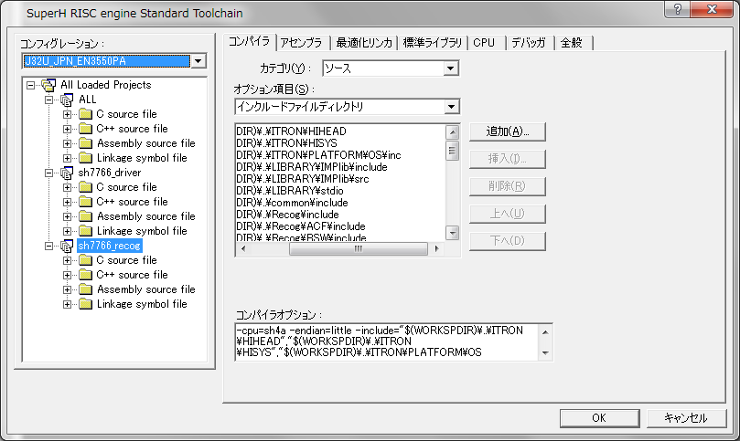
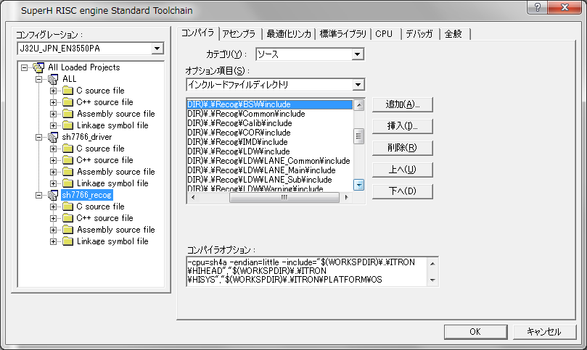
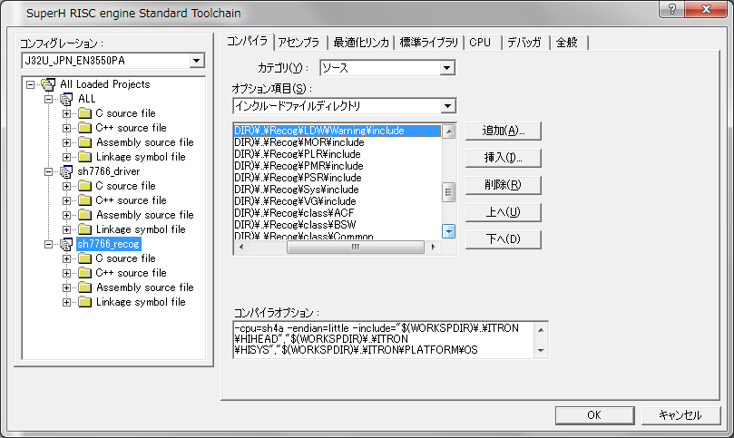
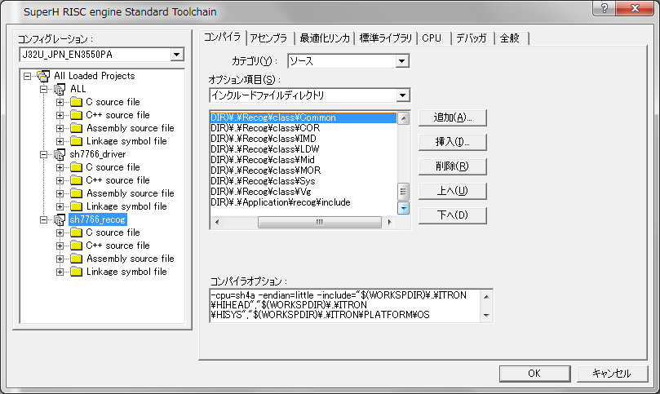
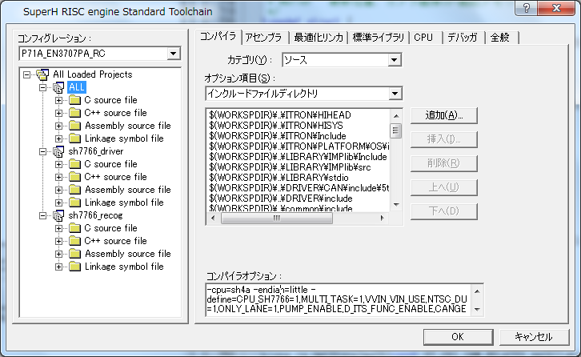

Driver
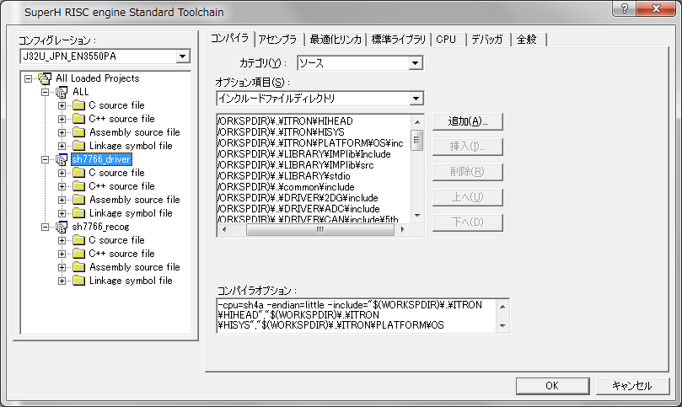
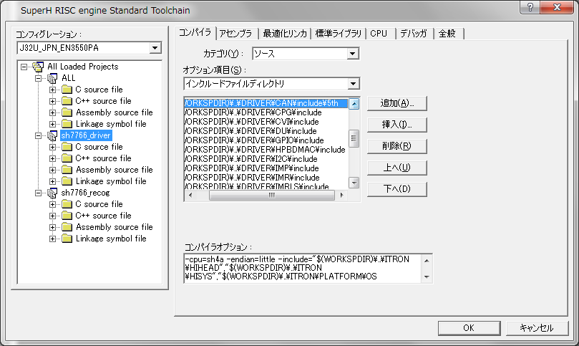


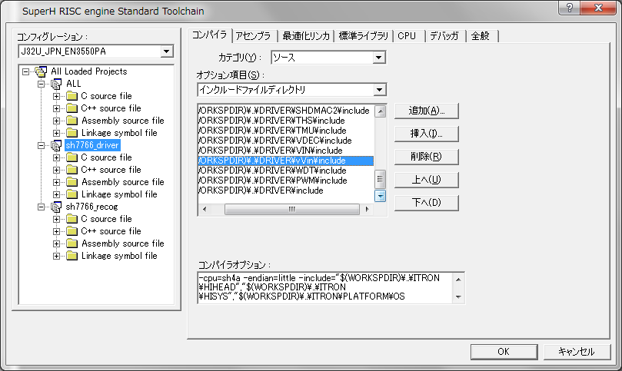

Recog

